Sheet1
导入模板说明： 1.型号：1-表示山地自行车 2.车架号：不能出现重复的车架号和已经录入系统的车架号，否则将导致导入失败 2.X光图片：图片不能签入单元格 3.生产日期：需要为日期格式，例如：2025/1/20 4.结论：只能输入通过或不通过 5.备注：备注信息不能超过1024个字符 6.数据编号和二维码编号以及二维码由系统自动生成
型号 | 车架号 | X光图片 | 生产日期 | 结论 | 备注
1 | 123456789987645 |  | 2025-01-20 | 通过 | 这是导入的测试数据
1 | 123456789987456123 | 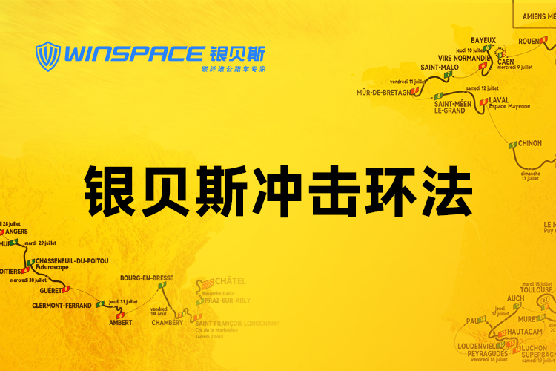 | 2025-01-20 | 通过 | 这是导入的测试数据
1 | 1234567899876454234 |  | 2025-01-20 | 通过 | 这是导入的测试数据
1 | 12345678998764546548989 |  | 2025-01-20 | 通过 | 这是导入的测试数据

